상품제안서
스위스밀리터리 3단수동 사각 밀키 암막 우양산 | 상품코드: S46687

 |  |  |  |  |  |  | 02-713-8555 | www.synergygift.co.kr
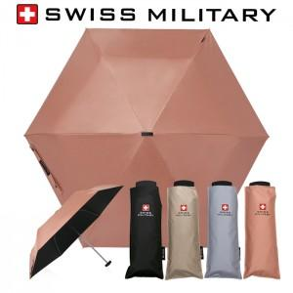

【상세/제작정보】

【인쇄/포장옵션】 | [손잡이] 손잡이실크1도, [원단] 원단실크1도, [우산집] 우산집실크1도 / 포장지포장

【공급단가】 | 수량 | 30~ | 100~ | 500~ | 1,000~ | 3,000~
*VAT별도 | 단가 | 8,450원 | 7,990원 | 7,600원 | 7,410원 | 7,280원

【상품 URL】 | https://www.synergygift.co.kr:443/src/goods_detail.php?gdno=46687

